Oppskrift
Vegetarwrap med bønnesalatVegetarwrap med bønnesalat
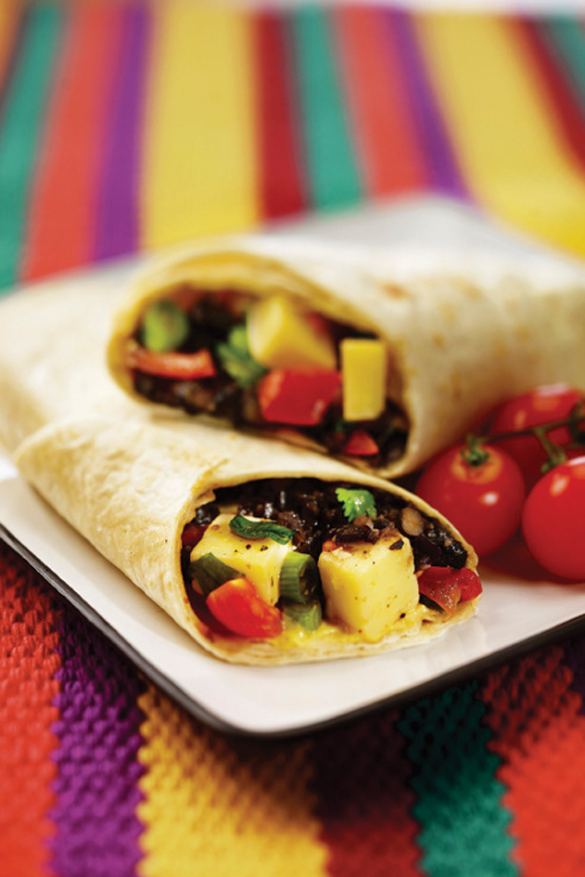

Smør en Mission tortilla med Salad Cream. Legg på isbergsalat, legg videre på en ferdig blandet salat av de andre ingrediensene. Rulles sammen på ønsket måte! Bildet viser en variant med osteterninger, dette kan gjerne også benyttes. Smør en Mission tortilla med Salad Cream. Legg på isbergsalat, legg videre på en ferdig blandet salat av de andre ingrediensene. Rulles sammen på ønsket måte! Bildet viser en variant med osteterninger, dette kan gjerne også benyttes.
Number of servingsNumber of servings | 1
EPDEPD | ProductProduct | Per servingPer serving |  | TotalTotal |  | QtyPerPackQtyPerPack | PackSizePackSize | PackUnitPackUnit | PackagingPackaging | ItemsItems
 | Heinz Salad Cream Heinz Salad Cream | 50 | gg | 0 | gg |  |  |  |  | 0
14559971455997 | Tortilla Wrap Hvete 25cm *(Gluten,Hvete gluten)Tortilla Wrap Hvete 25cm *(Gluten,Hvete gluten) | 1 | stkstk | 0 | stkstk | 4 | 1.24 | kgkg | 4x1.24kg4x1.24kg | 0
 | Mission Tortilla hvete, Fullkorn 25 cm Mission Tortilla hvete, Fullkorn 25 cm | 1 | stkstk | 0 | stkstk |  |  |  |  | 0
 | Mild Sweet Picante peppers Mild Sweet Picante peppers | 0.025 | kgkg | 0 | kgkg |  |  |  |  | 0
 | El Paradiso Bønner Garbanzo El Paradiso Bønner Garbanzo | 0.05 | kgkg | 0 | kgkg |  |  |  |  | 0
 | El Paradiso Bønner Pinto El Paradiso Bønner Pinto | 0.05 | kgkg | 0 | kgkg |  |  |  |  | 0
 | El Paradiso Bønner svarte hele El Paradiso Bønner svarte hele | 0.025 | kgkg | 0 | kgkg |  |  |  |  | 0
 | El Paradiso Picantesaus El Paradiso Picantesaus | 0.025 | kgkg | 0 | kgkg |  |  |  |  | 0
 | Isbergsalat Isbergsalat |  |  | 0 |  |  |  |  |  | 0

 | * Allergens* Allergens

